指标
序号 | 日期 | 财政预算收入:累计值 | 一般公共预算收入:地方财政:累计值 | 一般公共预算收入:中央财政:累计值 | 财政预算收入:税收收入:累计值 | 财政预算收入:税收收入:增值税:累计值 | 财政预算收入:税收收入:消费税:累计值 | 财政预算收入:税收收入:海关代征增值税和消费税:累计值 | 财政预算收入:税收收入:外贸企业出口退税:累计值 | 财政预算收入:税收收入:企业所得税:累计值 | 财政预算收入:税收收入:个人所得税:累计值 | 财政预算收入:税收收入:资源税:累计值 | 财政预算收入:税收收入:城市维护建设税:累计值 | 财政预算收入:税收收入:房产税:累计值 | 财政预算收入:税收收入:印花税:累计值 | 财政预算收入:税收收入:证券交易印花税:累计值 | 财政预算收入:税收收入:城镇土地使用税:累计值 | 财政预算收入:税收收入:土地增值税:累计值 | 财政预算收入:税收收入:车辆购置税:累计值 | 财政预算收入:税收收入:关税:累计值 | 财政预算收入:税收收入:契税:累计值 | 一般公共预算收入:非税收入:累计值 | 财政预算收入:累计同比 | 一般公共预算收入:中央财政:累计同比 | 一般公共预算收入:地方财政:累计同比 | 财政预算收入:税收收入:累计同比 | 财政预算收入:税收收入:增值税:累计同比 | 财政预算收入:税收收入:消费税:累计同比 | 财政预算收入:税收收入:企业所得税:累计同比 | 财政预算收入:税收收入:个人所得税:累计同比 | 财政预算收入:税收收入:资源税:累计同比 | 财政预算收入:税收收入:城市维护建设税:累计同比 | 财政预算收入:税收收入:房产税:累计同比 | 财政预算收入:税收收入:印花税:累计同比 | 财政预算收入:税收收入:印花税:累计同比 | 财政预算收入:非税收入:累计同比 | 一般公共预算收入:税收收入:耕地占用税:累计值 | 一般公共预算收入:税收收入:进口货物增值税、消费税:累计值 | 一般公共预算收入:税收收入:进口货物增值税、消费税:累计同比 | 一般公共预算收入:税收收入:环境保护税:累计值 | 一般公共预算收入:税收收入:环境保护税:累计同比
1 | 2024-11 | 199,010.00 | 109,628.00 | 89,382.00 | 161,922.00 | 61,237.00 | 15,264.00 | 17,330.00 | -18,035.00 | 39,577.00 | 13,177.00 | 2,732.00 | 4,597.00 | 4,254.00 | 3,185.00 | 1,087.00 | 2,229.00 | 4,574.00 | 2,197.00 | 2,221.00 | 4,631.00 | 37,088.00 | -0.60 | -2.50 | 1.10 | -3.90 | -4.70 | 2.23 | -2.10 | -2.70 | -4.00 | -4.70 | 18.00 | -12.10 | -12.10 | 17.00 | 1,237.00 | 17,330.00 | -1.30 | 241.00 | 19.50
2 | 2024-10 | 184,981.00 | 102,499.00 | 82,482.00 | 150,782.00 | 56,619.00 | 14,055.00 | 15,777.00 | -16,958.00 | 38,467.00 | 11,987.00 | 2,512.00 | 4,230.00 | 3,953.00 | 2,920.00 | 866.00 | 2,066.00 | 4,347.00 | 2,002.00 | 2,021.00 | 4,273.00 | 34,199.00 | -1.30 | -3.90 | 0.90 | -4.50 | -5.10 | 2.37 | -2.90 | -3.90 | -4.20 | -5.20 | 18.60 | -16.40 | -16.40 | 15.30 | 1,136.00 | 15,777.00 | 0.00 | 235.00 | 18.00
3 | 2024-09 | 163,059.00 | 91,349.00 | 71,710.00 | 131,715.00 | 50,473.00 | 12,661.00 | 14,282.00 | -15,663.00 | 32,263.00 | 10,758.00 | 2,215.00 | 3,745.00 | 3,118.00 | 2,336.00 | 712.00 | 1,710.00 | 4,000.00 | 1,811.00 | 1,835.00 | 3,951.00 | 31,344.00 | -2.20 | -5.50 | 0.60 | -5.30 | -5.60 | 1.57 | -4.30 | -4.90 | -4.70 | -6.00 | 19.90 | -22.90 | -22.90 | 13.50 | 1,078.00 | 14,282.00 | 1.10 | 183.00 | 20.30
4 | 2024-08 | 147,776.00 | 82,415.00 | 65,361.00 | 121,059.00 | 45,936.00 | 11,302.00 | 12,621.00 | -14,461.00 | 31,385.00 | 9,685.00 | 1,998.00 | 3,374.00 | 2,967.00 | 2,233.00 | 653.00 | 1,603.00 | 3,632.00 | 1,621.00 | 1,634.00 | 3,558.00 | 26,717.00 | -2.60 | -6.20 | 0.40 | -5.30 | -4.90 | 4.25 | -5.00 | -5.20 | -5.50 | -6.00 | 20.10 | -23.10 | -23.10 | 11.70 | 963.00 | 12,621.00 | 1.80 | 176.00 | 17.90
5 | 2024-07 | 135,663.00 | 75,918.00 | 59,745.00 | 111,240.00 | 41,303.00 | 10,004.00 | 10,966.00 | -12,824.00 | 30,702.00 | 8,529.00 | 1,776.00 | 3,022.00 | 2,878.00 | 2,120.00 | 576.00 | 1,562.00 | 3,388.00 | 1,449.00 | 1,407.00 | 3,169.00 | 24,423.00 | -2.60 | -6.40 | 0.60 | -5.40 | -5.20 | 5.53 | -5.40 | -5.50 | -7.50 | -6.20 | 20.20 | -20.90 | -20.90 | 12.00 | 890.00 | 10,966.00 | 1.80 | 169.00 | 15.60
6 | 2024-06 | 115,913.00 | 65,902.00 | 50,011.00 | 94,080.00 | 35,400.00 | 8,834.00 | 9,297.00 | -11,380.00 | 25,384.00 | 7,358.00 | 1,474.00 | 2,560.00 | 2,337.00 | 1,632.00 | 509.00 | 1,298.00 | 3,074.00 | 1,253.00 | 1,185.00 | 2,779.00 | 21,833.00 | -2.80 | -7.20 | 0.90 | -5.60 | -5.60 | 6.79 | -5.50 | -5.70 | -11.00 | -6.70 | 20.10 | -22.90 | -22.90 | 11.70 | 840.00 | 9,297.00 | 0.70 | 121.00 | 18.00
7 | 2024-05 | 96,912.00 | 54,134.00 | 42,778.00 | 80,462.00 | 30,119.00 | 7,607.00 | 7,741.00 | -9,709.00 | 22,382.00 | 6,072.00 | 1,221.00 | 2,190.00 | 2,086.00 | 1,505.00 | 439.00 | 1,120.00 | 2,442.00 | 1,086.00 | 989.00 | 2,326.00 | 16,450.00 | -2.80 | -6.70 | 0.50 | -5.10 | -6.10 | 7.17 | -1.70 | -6.00 | -14.00 | -7.40 | 20.10 | -18.60 | -18.60 | 10.30 | 642.00 | 7,741.00 | 1.50 | 111.00 | 12.10
8 | 2024-04 | 80,926.00 | 45,676.00 | 35,250.00 | 66,938.00 | 25,787.00 | 6,385.00 | 6,134.00 | -8,101.00 | 17,898.00 | 5,007.00 | 1,011.00 | 1,839.00 | 1,822.00 | 1,358.00 | 339.00 | 965.00 | 2,150.00 | 898.00 | 781.00 | 1,918.00 | 13,988.00 | -2.70 | -6.20 | 0.10 | -4.90 | -7.60 | 8.35 | 0.90 | -7.00 | -16.00 | -7.60 | 19.20 | -17.10 | -17.10 | 9.40 | 550.00 | 6,134.00 | 1.00 | 104.00 | 7.80
9 | 2024-03 | 60,877.00 | 35,072.00 | 25,805.00 | 49,172.00 | 20,049.00 | 5,111.00 | 4,453.00 | -6,624.00 | 11,780.00 | 4,240.00 | 743.00 | 1,384.00 | 1,051.00 | 888.00 | 256.00 | 619.00 | 1,815.00 | 700.00 | 567.00 | 1,511.00 | 11,705.00 | -2.30 | -6.50 | 1.00 | -4.90 | -7.10 | 10.03 | 1.00 | -4.50 | -17.80 | -7.30 | 21.00 | -16.20 | -16.20 | 10.10 | 499.00 | 4,453.00 | -2.70 | 59.00 | 12.20
10 | 2024-02 | 44,585.00 | 23,884.00 | 20,701.00 | 37,820.00 | 14,958.00 | 4,068.00 | 2,896.00 | -4,339.00 | 10,170.00 | 3,262.00 | 528.00 | 1,074.00 | 678.00 | 726.00 | 150.00 | 329.00 | 1,126.00 | 516.00 | 377.00 | 933.00 | 6,765.00 | -2.30 | -4.80 | 0.00 | -4.00 | -5.30 | 14.01 | 0.00 | -15.90 | -17.70 | -4.70 | 21.50 | -7.10 | -7.10 | 8.60 | 227.00 | 2,896.00 | -1.30 | 51.00 | 3.80
11 | 2023-12 | 216,784.00 | 117,218.00 | 99,566.00 | 181,129.00 | 69,332.00 | 16,118.00 | 19,485.00 | -17,122.00 | 41,098.00 | 14,775.00 | 3,070.00 | 5,223.00 | 3,994.00 | 3,784.00 | 1,801.00 | 2,213.00 | 5,294.00 | 2,681.00 | 2,591.00 | 5,910.00 | 35,655.00 | 6.40 | 4.90 | 7.80 | 8.70 | 42.30 | -3.48 | -5.90 | -1.00 | -9.40 | 2.90 | 11.20 | -13.80 | -13.80 | -3.70 | 1,127.00 | 19,485.00 | -2.60 | 205.00 | -2.90
12 | 2023-11 | 200,131.00 | 108,439.00 | 91,692.00 | 168,420.00 | 64,232.00 | 14,931.00 | 17,552.00 | -16,761.00 | 40,429.00 | 13,542.00 | 2,846.00 | 4,822.00 | 3,606.00 | 3,623.00 | 1,697.00 | 2,028.00 | 4,979.00 | 2,478.00 | 2,344.00 | 5,322.00 | 31,711.00 | 7.90 | 6.90 | 8.70 | 10.20 | 47.60 | -4.11 | -6.00 | -0.50 | -10.20 | 2.90 | 10.50 | -12.20 | -12.20 | -3.00 | 1,011.00 | 17,552.00 | -5.10 | 201.00 | -2.20
13 | 2023-10 | 187,494.00 | 101,624.00 | 85,870.00 | 157,841.00 | 59,676.00 | 13,730.00 | 15,780.00 | -15,425.00 | 39,619.00 | 12,474.00 | 2,622.00 | 4,461.00 | 3,333.00 | 3,495.00 | 1,616.00 | 1,873.00 | 4,737.00 | 2,265.00 | 2,114.00 | 4,865.00 | 29,653.00 | 8.10 | 7.30 | 8.80 | 10.70 | 51.80 | -4.77 | -6.30 | -0.50 | -11.40 | 2.90 | 10.10 | -10.10 | -10.10 | -3.80 | 927.00 | 15,780.00 | -6.00 | 199.00 | -1.10
14 | 2023-09 | 166,713.00 | 90,827.00 | 75,886.00 | 139,105.00 | 53,454.00 | 12,465.00 | 14,133.00 | -14,191.00 | 33,722.00 | 11,310.00 | 2,324.00 | 3,986.00 | 2,600.00 | 3,031.00 | 1,555.00 | 1,547.00 | 4,337.00 | 2,026.00 | 1,900.00 | 4,491.00 | 27,608.00 | 8.90 | 8.50 | 9.10 | 11.90 | 60.30 | -4.91 | -7.40 | -0.40 | -13.40 | 3.20 | 7.50 | -11.20 | -11.20 | -4.10 | 887.00 | 14,133.00 | -7.30 | 152.00 | -3.70
15 | 2023-08 | 151,796.00 | 82,109.00 | 69,687.00 | 127,885.00 | 48,289.00 | 10,841.00 | 12,393.00 | -12,637.00 | 33,022.00 | 10,217.00 | 2,115.00 | 3,589.00 | 2,470.00 | 2,903.00 | 1,468.00 | 1,442.00 | 3,980.00 | 1,793.00 | 1,679.00 | 4,043.00 | 23,911.00 | 10.00 | 9.50 | 10.30 | 12.90 | 70.70 | -8.96 | -7.60 | -0.10 | -14.00 | 3.00 | 6.90 | -8.90 | -8.90 | -3.60 | 787.00 | 12,393.00 | -8.30 | 150.00 | -2.20
16 | 2023-07 | 139,334.00 | 75,485.00 | 63,849.00 | 117,531.00 | 43,578.00 | 9,480.00 | 10,775.00 | -11,193.00 | 32,453.00 | 9,027.00 | 1,920.00 | 3,222.00 | 3,651.00 | 2,679.00 | 1,280.00 | 1,405.00 | 3,651.00 | 1,549.00 | 1,462.00 | 3,555.00 | 21,803.00 | 11.50 | 11.20 | 11.80 | 14.50 | 84.20 | -10.58 | -7.40 | -0.60 | -13.60 | 4.40 | -16.40 | -8.30 | -8.30 | -2.30 | 720.00 | 10,775.00 | -8.90 | 146.00 | -2.90
17 | 2023-06 | 119,203.00 | 65,319.00 | 53,884.00 | 99,661.00 | 37,503.00 | 8,272.00 | 9,234.00 | -9,948.00 | 26,859.00 | 7,800.00 | 1,657.00 | 2,744.00 | 3,213.00 | 2,115.00 | 1,108.00 | 1,169.00 | 3,213.00 | 1,324.00 | 1,251.00 | 3,121.00 | 19,542.00 | 13.30 | 13.10 | 13.50 | 16.50 | 96.00 | -13.35 | -5.40 | -0.60 | -12.60 | 4.20 | -18.20 | -14.60 | -14.60 | -0.60 | 685.00 | 9,234.00 | -9.50 | 102.00 | -4.20
18 | 2023-05 | 99,692.00 | 53,841.00 | 45,851.00 | 84,774.00 | 32,089.00 | 7,098.00 | 7,626.00 | -8,014.00 | 22,759.00 | 6,461.00 | 1,421.00 | 2,365.00 | 1,737.00 | 1,848.00 | 891.00 | 994.00 | 2,579.00 | 1,087.00 | 1,034.00 | 2,547.00 | 14,918.00 | 14.90 | 13.10 | 16.50 | 17.00 | 93.50 | -16.15 | -1.90 | -1.50 | -11.30 | 3.70 | 7.30 | -14.60 | -14.60 | 4.50 | 529.00 | 7,626.00 | -10.70 | 99.00 | -3.10
19 | 2023-04 | 83,171.00 | 45,610.00 | 37,561.00 | 70,379.00 | 27,923.00 | 5,893.00 | 6,073.00 | -6,822.00 | 17,745.00 | 5,384.00 | 1,205.00 | 1,991.00 | 1,529.00 | 1,637.00 | 716.00 | 861.00 | 2,252.00 | 846.00 | 823.00 | 2,064.00 | 12,792.00 | 11.90 | 8.60 | 14.80 | 12.90 | 58.00 | -17.92 | 3.70 | -2.40 | -10.90 | 0.50 | 20.50 | -14.20 | -14.20 | 6.80 | 458.00 | 6,073.00 | -12.00 | 97.00 | -3.70
20 | 2023-03 | 62,341.00 | 34,738.00 | 27,603.00 | 51,707.00 | 21,577.00 | 4,645.00 | 4,579.00 | -5,531.00 | 11,668.00 | 4,440.00 | 905.00 | 1,493.00 | 869.00 | 1,060.00 | 504.00 | 551.00 | 1,801.00 | 633.00 | 620.00 | 1,614.00 | 10,634.00 | 0.50 | -4.70 | 5.00 | -1.40 | 12.20 | -22.17 | 9.30 | -4.40 | -12.30 | -6.30 | 23.10 | -32.50 | -32.50 | 10.90 | 411.00 | 4,579.00 | -14.40 | 53.00 | -8.50
...
序号 | 日期 | 财政预算收入:累计值 | 一般公共预算收入:地方财政:累计值 | 一般公共预算收入:中央财政:累计值 | 财政预算收入:税收收入:累计值 | 财政预算收入:税收收入:增值税:累计值 | 财政预算收入:税收收入:消费税:累计值 | 财政预算收入:税收收入:海关代征增值税和消费税:累计值 | 财政预算收入:税收收入:外贸企业出口退税:累计值 | 财政预算收入:税收收入:企业所得税:累计值 | 财政预算收入:税收收入:个人所得税:累计值 | 财政预算收入:税收收入:资源税:累计值 | 财政预算收入:税收收入:城市维护建设税:累计值
448 | 1955-12 | 249.27
449 | 1954-12 | 245.17
450 | 1953-12 | 213.24
451 | 1952-12 | 173.94
452 | 1951-12 | 124.96
453 | 1950-12 | 62.17

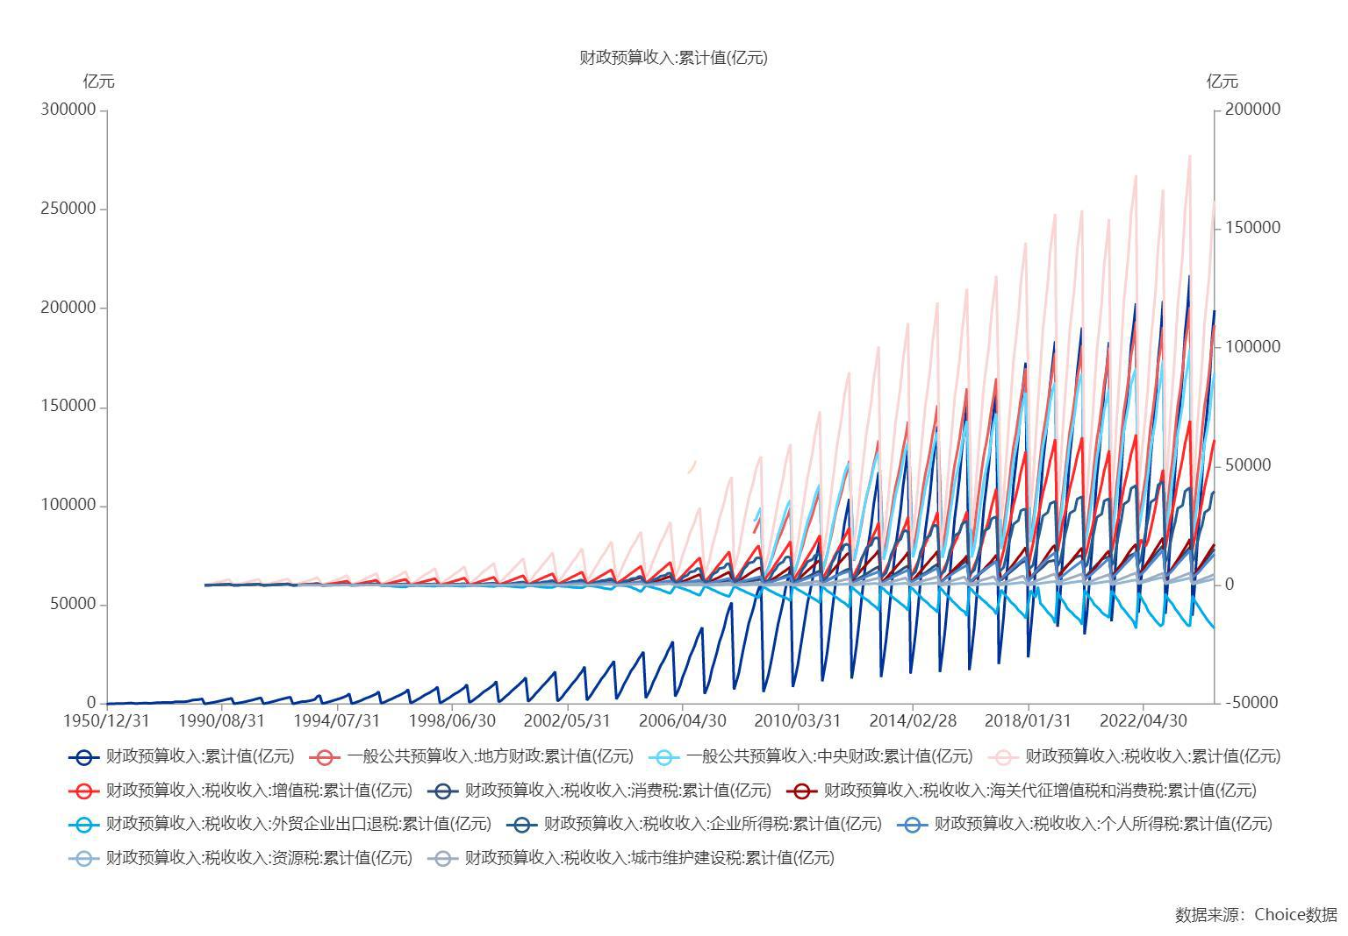

数据来源：东方财富Choice数据

